積算シート
丸太杭工法積算シート |  |  |  |  |  |  |  |  |  | （福井県木材利用研究会作成，2023年1月公開） | 注1）本積算シートは、比較検討用の概算工事費算定を目的としています。詳細設計に際しては、対象地域の森林組合から見積りを取ってください。
単第 | 1 | 号 | 木杭(杉杭)ﾊﾞｯｸﾎｰ打設工 |  |  |  |  |  |  |  | 注2）丸太杭の発注数量に応じて、概ね右記の納期が必要です。発注に際しては、対象地域の森林組合に納期の確認を行ってください。 納期(月)＝発注本数/100＋1ヶ月 ※ただし1～3月（降雪期間）、6～8月（梅雨期間）を含めない。
 |  |  |  |  |  |  |  |  |  |  | 注3）マニュアルで推奨している杭径である末口径14cmの場合には12cmの歩掛を、末口径16cmの場合には15cmの歩掛を使用（準用）してください。
名 称 | 規 格 |  |  | 単位 | 数 量 | 単 価 | 金 額 |  | 摘 要 |  | 注4）防腐処理はK4相当とすることで耐久年数60年と言われています（環境パイル工法参照）。右下段の単価はK4相当の防腐処理を行った場合の金額です。
普通作業員 |  |  |  | 人 | 1.00 | 21,300 | 21,300
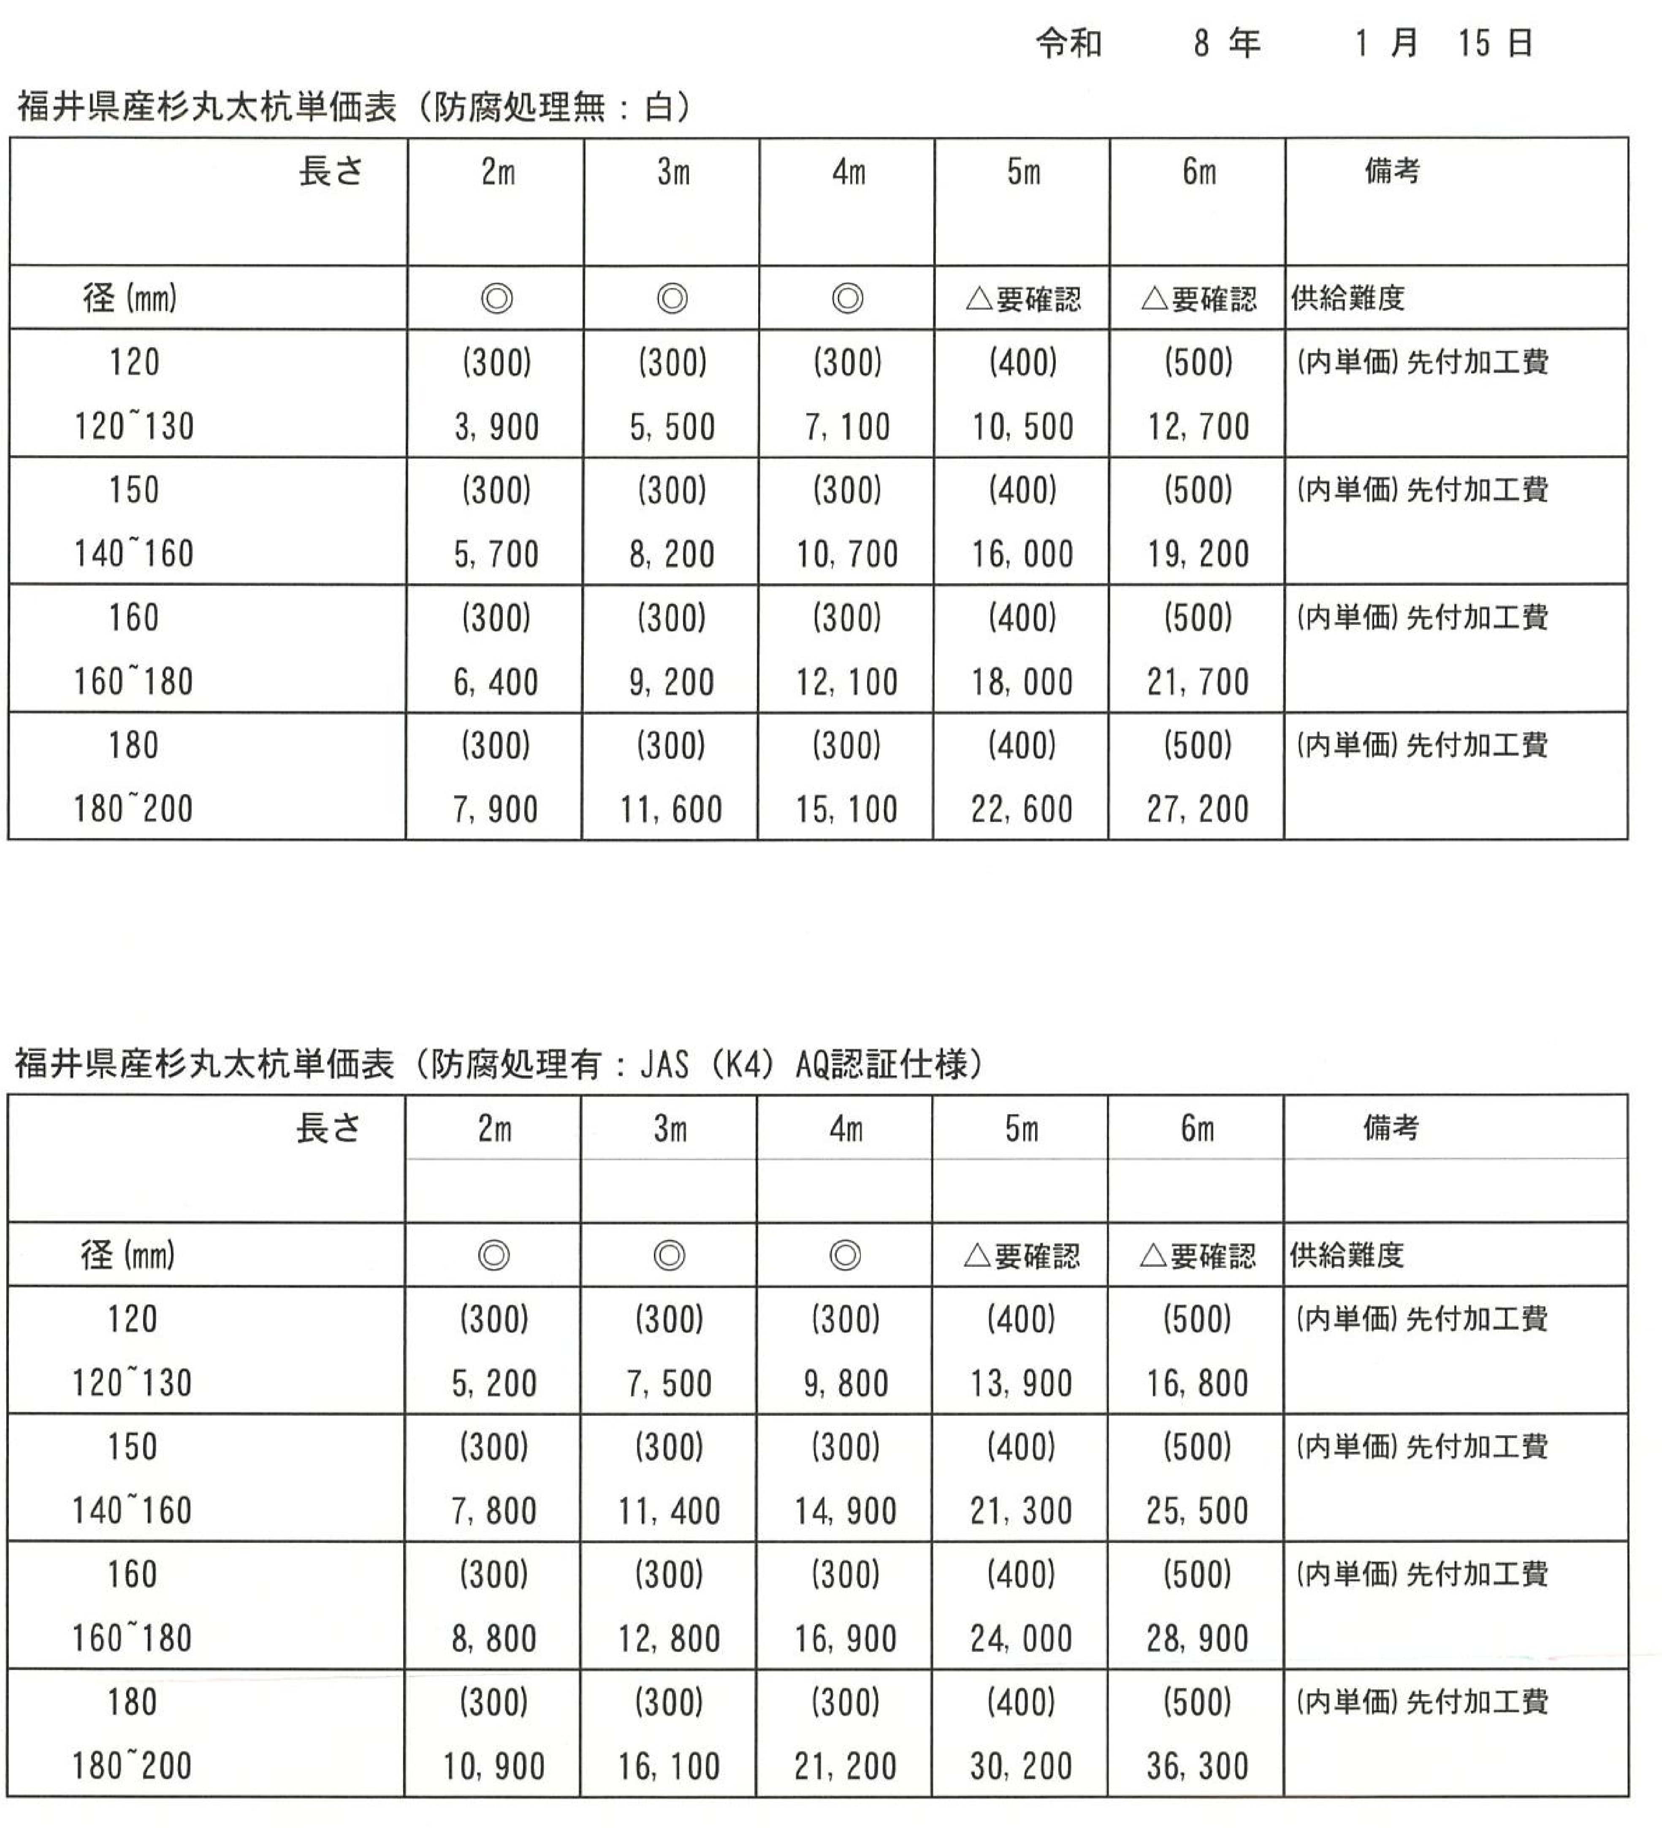
とび工 |  |  |  | 人 | 2.00 | 26,400 | 52,800 |  |  |  |  | ↓青文字を入力 |  |  |  |  |  |  |  |  | 【参考】美山町森林組合単価表（令和7年1月15日）
木杭 | 径18cm×3m |  |  | 本 | 55.52 | 11,600 | 644,032 | (先付加工有、防腐処理無) |  |  | 普通作業員 | 21,300 | 円/日 | ←労務費を入力
ﾊﾞｯｸﾎｰ損料 | 排ｶﾞｽ対策ｸﾛｰﾗ型山積0.8m3 |  |  | h | 6.70 | 11,486 | 76,956 | 単第 | 2 | 号 | とび工 | 26,400 | 円/日 | ←労務費を入力
諸雑費 |  |  |  | 式 | 1 |  |  |  |  |  | 木杭 | 11,600 | 円/本 | ←間伐材単価を入力（先付加工、防腐の有無を考慮する）
 |  |  |  |  |  |  |  |  |  |  | 先付加工 | 有 |  | ←通常は有（想定外の砂層にも対応できるため） |  |  |  |  | 有 | 無
末口径 | D |  |  | cm | 18.0 |  |  |  |  |  | 防腐処理 | 無 |  | ←通常は無。地下水位より浅い位置で使用する場合は防腐処理を行う。
杭長 | L |  |  | m | 3.00 |  |  |  |  |  | 末口径 D | 18.0 | cm | 9 | 12 | 14 | 15 | 16 | 18
根入れ長 | Ln |  |  | m | 2.75 |  |  |  |  |  | 杭長 L | 3.00 | m | 2 | 3 | 4 | 5 | 6
根入れ率 | 根入れ長/杭長 |  |  |  | 0.9 | 2.75/3 |  |  |  |  | 根入れ長 Ln | 2.75 | m | ←施工基面からの根入れ長
根入れ補正値 |  |  |  |  | 1.00 |  |  |  |  |  |  | 軟弱地盤 |  | ←通常は「軟弱地盤」を選択
基準打込歩掛 | A' |  |  | 人/10本 | 0.2775 |  |  | 軟弱地盤 |  | 1 | ﾌﾞﾛｯｸ内の平均杭間隔 E | 0.84 | m | ←縦断l1・横断l2の平均間隔
土質区分 |  |  |  |  | 軟弱地盤 |  |  | 湿った赤土・粘土 |  | 2 | ﾊﾞｯｸﾎｰの延移動距離 F | 0.00 | m | ←通常は考慮しない。打設範囲までﾊﾞｯｸﾎｰ自走が必要な場合に考慮する。
打込区分 |  |  |  |  | 1 |  |  | 飽和した砂・粘土 |  | 4 | 杭の全施工本数 G | 57 | 本
打込歩掛 | 打込区分×A' |  |  | 人/10本 | 0.2775 | 1×0.2775 |  |  |  |  | 運転手(特殊) | 25,800 | 円/日 | ←労務費を入力
配置人数 |  |  |  | 人 | 5 |  |  |  |  |  | 燃料費 | 130 | 円/l | ←材料費を入力
1日当り運転時間 | T = |  |  | h/日 | 6.7 |  |  |  |  |  | ﾊﾞｯｸﾎｰ損料 | 5,250 | 円/時間 | ←損料を入力
1本当り打込時間 | Tb = | 打込歩掛/配置人数/10×T×60×根入補正値
 |  |  |  | min/本 | 2.23 | 0.2775/5/10×6.7×60×1 |  |  |  |  |  | 杭径(cm) | 杭長(m) | 建込歩掛
建込歩掛 |  |  |  | 人/10本 | 0.60 |  |  |  |  |  |  | 9 | 2 | 0.10
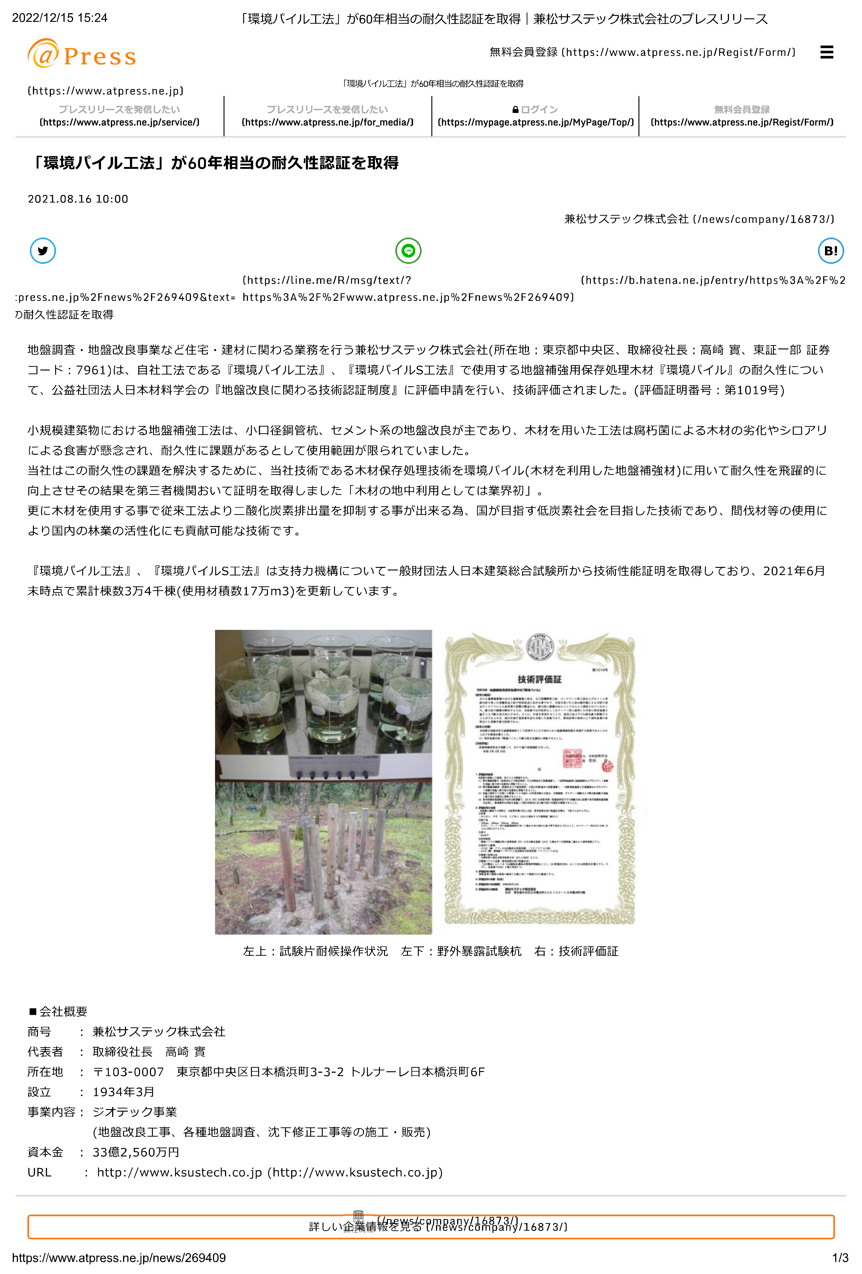
1本当り建込時間 | Ts = | 建込歩掛/配置人数/10×T×60 |  | min/本 | 4.82 | 0.6/5/10×6.7×60 |  |  |  |  |  |  | 3 | 0.14
ﾌﾞﾛｯｸ内の平均杭間隔 | E |  |  | m | 0.84 |  |  |  |  |  |  |  | 4 | 0.20
ﾊﾞｯｸﾎｰの延移動距離 | F |  |  | m | 0.00 | ﾊﾞｯｸﾎｰの自走による、延移動距離、但しﾌﾞﾛｯｸ内の移動距離は除く |  |  |  |  |  | 12 | 2 | 0.18
杭の全施工本数 | G |  |  | 本 | 57 |  |  |  |  |  |  |  | 3 | 0.27
ﾊﾞｯｸﾎｰの標準走行速度 | V |  |  | m/min | 50 |  |  |  |  |  |  |  | 4 | 0.36
1本当り移動段取時間 | Tt = | (E+F/G)/V+0.17 |  | min/本 | 0.19 | (0.84+0/57)/50+0.17 |  |  |  |  |  |  | 5 | 0.44
1本当り施工時間 | Tc = | Tb+Ts+Tt |  | min/本 | 7.24 | 2.23+4.82+0.19 |  |  |  |  |  | 14 | 2 | 0.18
1日当り打設本数 | N = | T×60/Tc |  | 本/日 | 55.52 | 6.7×60/7.24 |  |  |  |  |  |  | 3 | 0.27
 |  |  |  |  |  |  |  |  |  |  |  |  | 4 | 0.36
 |  |  |  |  |  |  |  |  |  |  |  |  | 5 | 0.44
 |  |  |  |  |  |  |  |  |  |  |  | 15 | 2 | 0.28
 |  |  |  |  |  |  |  |  |  |  |  |  | 3 | 0.42
 |  |  |  |  |  |  |  |  |  |  |  |  | 4 | 0.56
 |  |  |  |  |  |  |  |  |  |  |  |  | 5 | 0.70
 |  |  |  |  |  |  |  |  |  |  |  |  | 6 | 0.95
 |  |  |  |  |  |  |  |  |  |  |  |  | 7 | 1.19
計 |  |  |  | 本 | 55.52 | 14,320 | 795,088 |  |  |  |  | 16 | 2 | 0.28
丸太杭工法積算シート |  |  |  |  |  |  |  |  |  | （福井県木材利用研究会作成，2023年1月公開） |  |  | 3 | 0.42
単第 | 2 | 号 | ﾊﾞｯｸﾎｰ運転 |  |  |  |  |  |  |  |  |  | 4 | 0.56
 |  |  | 排ｶﾞｽ対策ｸﾛｰﾗ型山積0.8m3 |  |  |  |  |  |  |  |  |  | 5 | 0.70
名 称 | 規 格 |  |  | 単位 | 数 量 | 単 価 | 金 額 |  | 摘 要 |  |  |  | 6 | 0.95
運転手(特殊) |  |  |  | 人 | 0.15 | 25,800 | 3,870 |  |  |  |  |  | 7 | 1.19
燃料費 | 軽油 |  |  | ｌ | 18.2 | 130 | 2,366 |  |  |  |  | 18 | 2 | 0.40
ﾊﾞｯｸﾎｰ損料 | 排ｶﾞｽ対策ｸﾛｰﾗ型山積0.8m3 |  |  | ｈ | 1.00 | 5,250 | 5,250 |  |  |  |  |  | 3 | 0.60
諸雑費 |  |  |  | 式 | 1 |  |  |  |  |  |  |  | 4 | 0.81
 |  |  |  |  |  |  |  |  |  |  |  |  | 5 | 0.97
日当り運転時間 |  |  |  | h | 6.70 |  |  |  |  |  |  |  | 6 | 1.35
 |  |  |  |  |  |  |  |  |  |  |  |  | 7 | 1.65

計 |  |  |  | h | 1.00 | 11,486 | 11,486

参考図

